EXPLODED VIEW
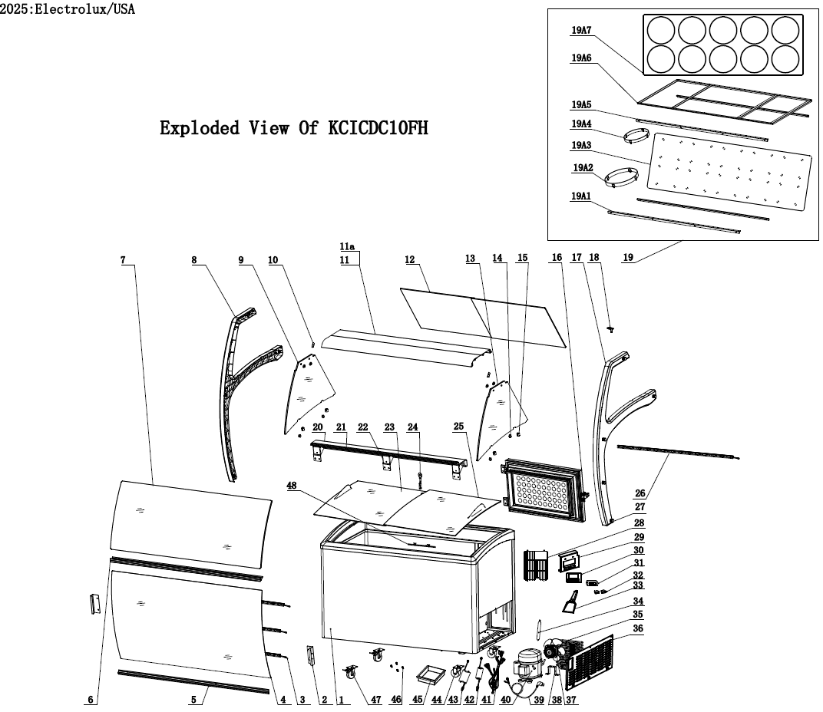

PARTS LIST - ENGLISH
 |  |  |  |  | Model: | KCICDC10FH
 |  |  |  |  | PNC: | 738374
 |  |  |  |  | REV: | 2026-08-26
Spare Parts List

NO | DESCRIPTION | Serial # | QTY | COMPONENT PNC | Model Number | Model PNC
1 | Cabinet | ALL | 1 | N/A | KCICDC10FH | 738374
2 | Glass cover Bracket | ALL | 2 | 0USDMH | KCICDC10FH | 738374
3 | Front LED Light | ALL | 3 | 0USDQH | KCICDC10FH | 738374
4 | Front Glass | ALL | 1 | 0USDQG | KCICDC10FH | 738374
5 | Bottom Bracket | ALL | 1 | 0USDQC | KCICDC10FH | 738374
6 | Middle Bracket | ALL | 1 | 0USDQB | KCICDC10FH | 738374
7 | Glass | ALL | 1 | 0USDQF | KCICDC10FH | 738374
8 | Left Cover | ALL | 1 | 0USDMA | KCICDC10FH | 738374
9 | Left Glass | ALL | 1 | 0USDMK | KCICDC10FH | 738374
10 | Front Glass Bracket | ALL | 2 | 0USDMP | KCICDC10FH | 738374
11 | Top Bracket(F) | ALL | 1 | 0USDP9 | KCICDC10FH | 738374
11a | Top Bracket(R) | ALL | 1 | 0USDQA | KCICDC10FH | 738374
12 | Glass Back Door | ALL | 2 | 0USO61 | KCICDC10FH | 738374
13 | Right Glass | ALL | 1 | 0USDML | KCICDC10FH | 738374
14 | Gasket/Grip | < 004352000182 | 4 | OUSX04 | KCICDC10FH | 738374
 |  | ≥ 004352000182 | 4 | 0USO60 | KCICDC10FH | 738374
15 | Glass Clamp 2 | ALL | 4 | 0USDOZ | KCICDC10FH | 738374
16 | Back Door | ALL | 1 | 0USDL2 | KCICDC10FH | 738374
16a | Back Door Gasket | ALL | 1 | 0USO43 | KCICDC10FH | 738374
16b | Back Door Hinge | ALL | 1 | 0USO44 | KCICDC10FH | 738374
16c | Back Door Latch | ALL | 1 | 0USO45 | KCICDC10FH | 738374
17 | Right Cover | ALL | 1 | 0USDMB | KCICDC10FH | 738374
18 | Plug | ALL | 1 | 0USDQJ | KCICDC10FH | 738374
19 | Shelf Components | ALL | 1 | N/A | KCICDC10FH | 738374
19a1 | Tub Bracket 1 - Front/Back | ALL | 2 | 0USDP1 | KCICDC10FH | 738374
19a2 | 10.16" Lower Tub Bracket Insert for Standard Tub | < 004352000182 | 0 | N/A | KCICDC10FH | 738374
 |  | ≥ 004352000182< 006182000182 | 10 | OUSX05 | KCICDC10FH | 738374
 |  | ≥ 006182000182 | 10 | 0USO76 | KCICDC10FH | 738374
19a2-1 | Bracket Rubber Grip | ALL | 40 | 0USFB1 | KCICDC10FH | 738374
19a3 | Tub Bracket Panel (Lower brackets welded to panel) | < 004352000182 | 1 | 0USDP2 | KCICDC10FH | 738374
 | Tub Bracket Panel (with slits for removable brackets) | ≥ 004352000182 < 006182000182 | 1 | OUSX09 | KCICDC10FH | 738374
 |  | ≥ 006182000182 | 1 | 0USO81 | KCICDC10FH | 738374
19a4 | 8.25" Lower Tub Bracket Insert for Ropak Tub | < 004352000182 | 0 | N/A | KCICDC10FH | 738374
 |  | ≥ 004352000182 < 006182000182 | 10 | 0USFB5 | KCICDC10FH | 738374
 |  | ≥ 006182000182 | 10 | 0USO77 | KCICDC10FH | 738374
19a4-1 | Bracket Rubber Grip | ALL | 40 | 0USFB1 | KCICDC10FH | 738374
19a5 | Tub Cover Bracket 1 - Front/Back | ALL | 2 | 0USDP0 | KCICDC10FH | 738374
19a6 | Tub Cover Bracket 2 | ALL | 1 | 0USDP3 | KCICDC10FH | 738374
19a7 | Tub Cover | ALL | 1 | 0USDP4 | KCICDC10FH | 738374
20 | Back Platform | ALL | 1 | 0USDQD | KCICDC10FH | 738374
21 | Back Door Guide | ALL | 1 | 0USDQE | KCICDC10FH | 738374
22 | Back Platform Bracket | ALL | 3 | 0USDMG | KCICDC10FH | 738374
23 | Lower Glass Lid | ALL | 1 | 0USDP8 | KCICDC10FH | 738374
24 | Lock and Key | ALL | 1 | 0USDMV | KCICDC10FH | 738374
25 | Upper Glass Lid | ALL | 1 | 0USDP7 | KCICDC10FH | 738374
26 | Inner Cabinet LED Light | ALL | 1 | 0USDQN | KCICDC10FH | 738374
27 | Screw Cover | ALL | 10 | 0USDMI | KCICDC10FH | 738374
28 | Rear Cover | ALL | 1 | 0USDKP | KCICDC10FH | 738374
29 | Control Bracket | < 006182000182 | 1 | 0USDL0 | KCICDC10FH | 738374
 |  | ≥ 006182000182 | 1 | 0USO46 | KCICDC10FH | 738374
30 | Control Panel | < 006182000182 | 1 | 0USDL7 | KCICDC10FH | 738374
 |  | ≥ 006182000182 | 1 | 0USO47 | KCICDC10FH | 738374
31 | Digital Thermostat | ALL | 1 | 0USDQI | KCICDC10FH | 738374
31a | Temperature Probe | ALL | 1 | 0USP62 | KCICDC10FH | 738374
32 | Switch | < 006182000182 | 1 | 0USD86 | KCICDC10FH | 738374
 |  | ≥ 006182000182 | 2 | 0USD86 | KCICDC10FH | 738374
33 | Frost Removal - Ice scraper | ALL | 1 | 0USDMQ | KCICDC10FH | 738374
34 | Filter Dryer | < 003162000182 | 1 | 0USD78 | KCICDC10FH | 738374
 |  | ≥ 003162000182 | 1 | 0USO64 | KCICDC10FH | 738374
35 | external condenser | ALL | 1 | 0USDL4 | KCICDC10FH | 738374
36 | Cover | ALL | 1 | 0USDKS | KCICDC10FH | 738374
37 | Fan | ALL | 1 | 0USD69 | KCICDC10FH | 738374
37a | Fan Blade | ALL | 1 | 0USDQO | KCICDC10FH | 738374
38 | Fan Bracket | < 004352000182 | 1 | 0USD70 | KCICDC10FH | 738374
 |  | ≥ 004352000182 | 1 | 0USO65 | KCICDC10FH | 738374
39 | Power Cord | ALL | 1 | 0USDL8 | KCICDC10FH | 738374
40 | Compressor | ALL | 1 | 0USD90 | KCICDC10FH | 738374
40a | Relay | ALL | 1 | 0USC8R | KCICDC10FH | 738374
40b | Overload | ALL | 1 | 0USC8T | KCICDC10FH | 738374
40c | Start Capacitor | ALL | 1 | 0USC8W | KCICDC10FH | 738374
41 | Control Connection Wire | < 006182000182 | 1 | 0USDL6 | KCICDC10FH | 738374
 |  | ≥ 006182000182 | 1 | 0USO48 | KCICDC10FH | 738374
42 | Transformer - Inner Cabinet LED | < 006182000182 | 1 | 0USDMS | KCICDC10FH | 738374
 |  | ≥ 006182000182 | 1 | 0USO50 | KCICDC10FH | 738374
43 | Transformer - FRONT LED | ALL | 1 | 0USDMT | KCICDC10FH | 738374
44 | Castor without Brake | ALL | 2 | 0USDKQ | KCICDC10FH | 738374
45 | Water Collector | ALL | 1 | 0USDKO | KCICDC10FH | 738374
46 | Dipping Well Mounting Screw | < 006182000182 | 0 | N/A | KCICDC10FH | 738374
 |  | ≥ 006182000182 | 4 | 0USO75 | KCICDC10FH | 738374
47 | Castor with Brake | ALL | 2 | 0USDKR | KCICDC10FH | 738374
48 | Load Boundaries | ALL | 1 | 0USDKN | KCICDC10FH | 738374

